WP 구조
Style sheet
Logo
Header contents
header.php
로고,메뉴,이미지,슬라이더등의 상단 컨텐츠를 포함하는 영역

Menu
Menu
Menu

Main Contents
Sidebar Contents

메인 - single.php / page.php / archive.php
사이트의 메일 컨텐츠를 보여주는 곳으로 다양한 디자인을 통해 제작됨

sidebar.php
좌,우 또는 아래쪽에 배치하여 메인 컨텐츠를 보조하여 부가적인 메뉴와 정보들을 보여주는 곳으로 주로 메뉴와 상태,위젯등이 위치함

footer.php
사이트 하단에 최종적으로 회사 정보나 저작권 관련 정보를 보여줌

style.css
사이트 전체적인 디자인과 디스플레이를 관장하는 곳으로 style.css를 기준으로 다양한 스타일 시트를 포함함
푸터

Style sheet
Logo
Header contents
header.php
Menu
Menu
Menu
아래 파일이 존재하는 경우, 우선적으로 적용됨

Main Contents
Sidebar Contents
sidebar.php

single.php
attachment.php

single-post.php
single-Sposttype.php

page.php
page-Sslug.php

page-Sid.php

Scustom.php
archive.php
autbor.php

category.php

taxonomy.php
date.php

tag.php
archive-Sposttype.php

푸터
footer.php

style.css

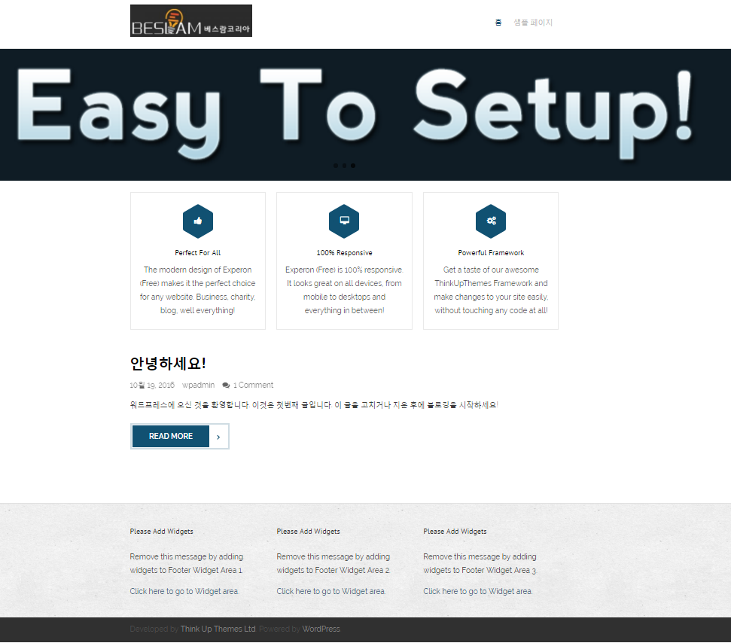
사이트 아이덴티티

Homepage

위젯 > footer colum

